Prueba carga - Página inicial
Escenario | Hilos | Promedio | Monitorización | Ejecución | Informe
Carga Login Compra | 500 | x1 | 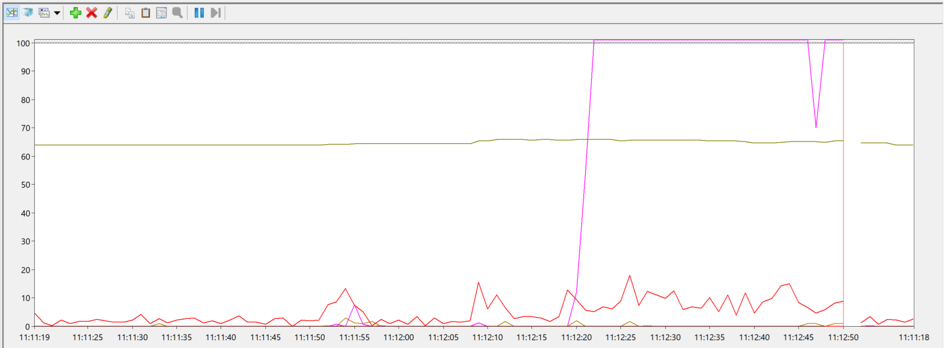 | 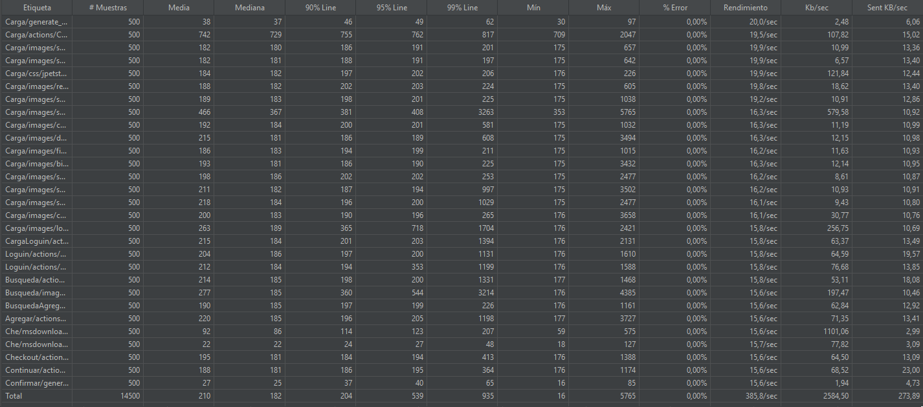 | Se cumplen los criterios de aceptacion
Carga Login Compra | 1000 | x1 | 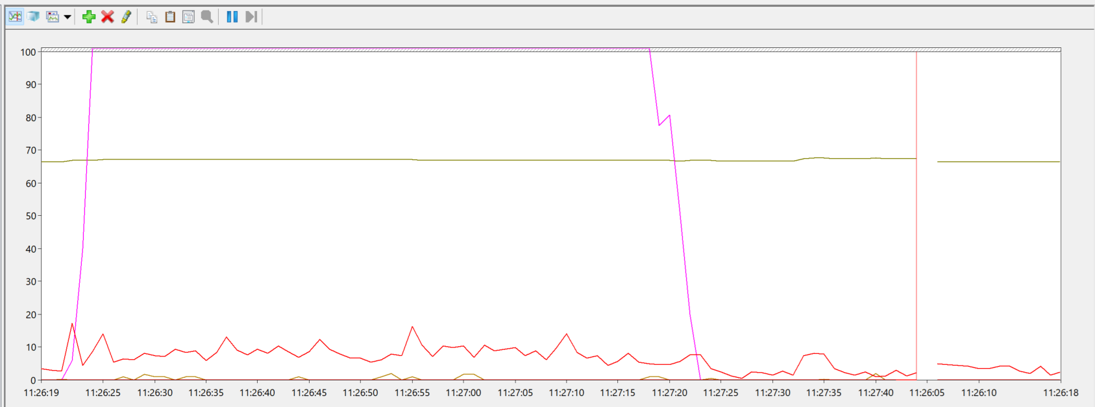 | 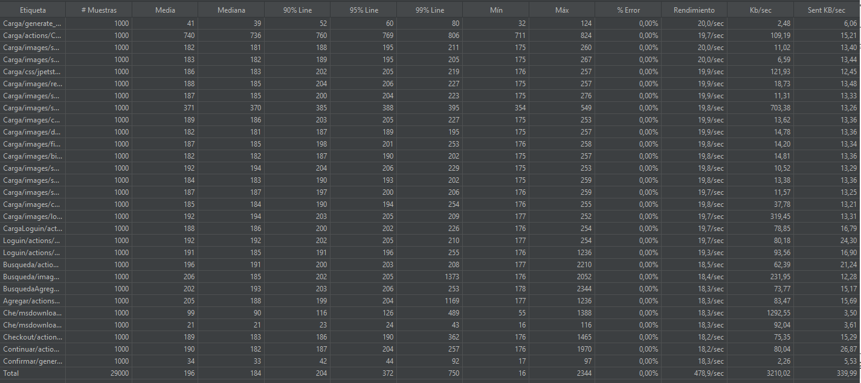 | Se cumplen los criterios de aceptacion
Carga Login Compra | 1500 | x1 | 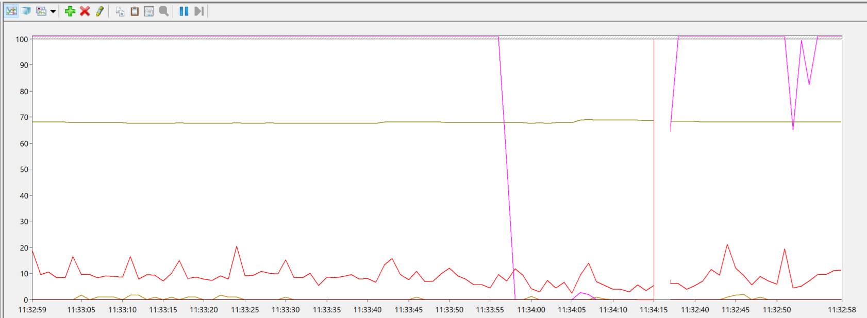 | 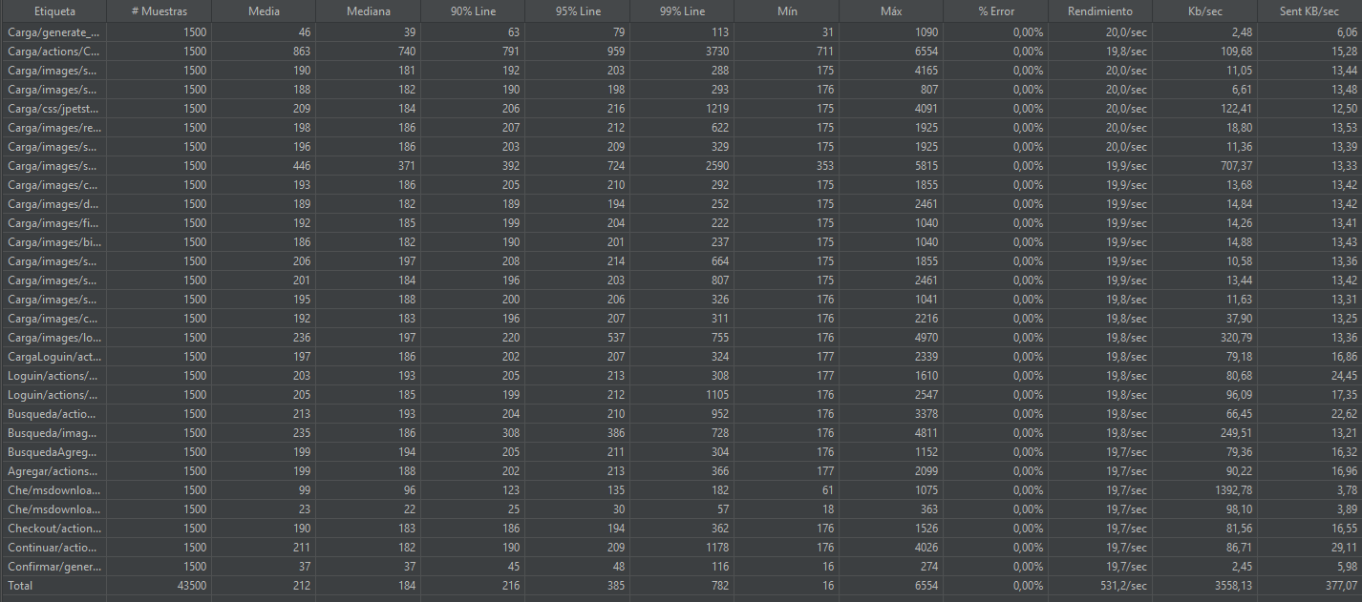 | Se cumplen los criterios de aceptacion
Carga Login Compra | 2000 | x1 | 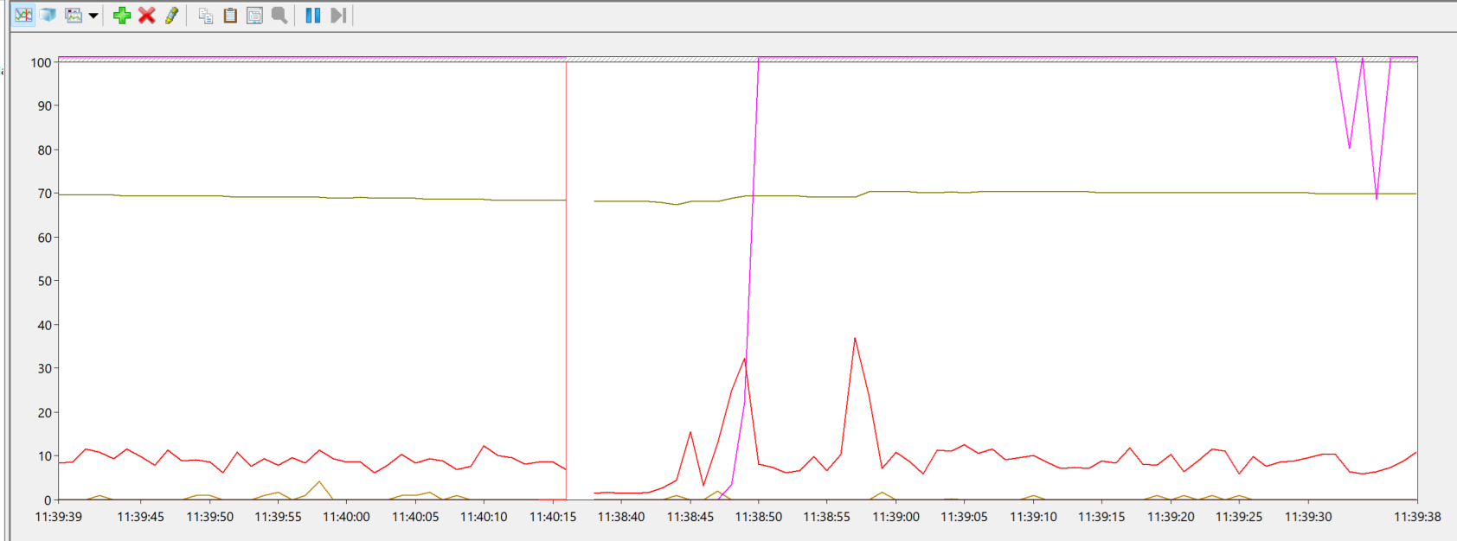 | 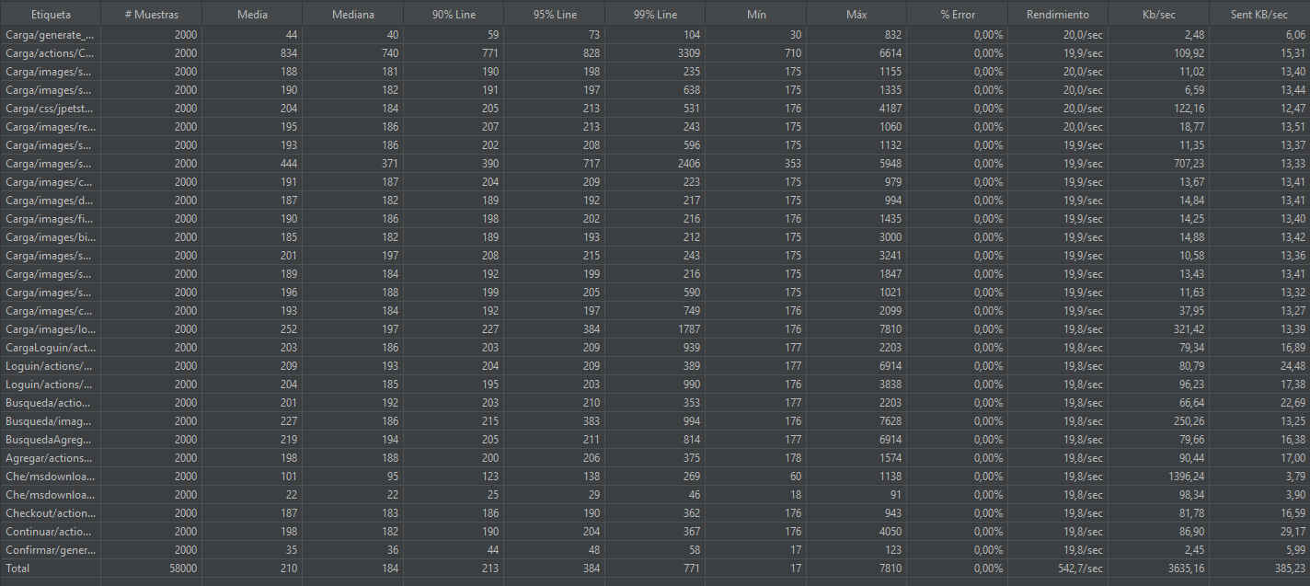 | Se cumplen los criterios de aceptacion
Carga Login Compra | 2500 | x1 | 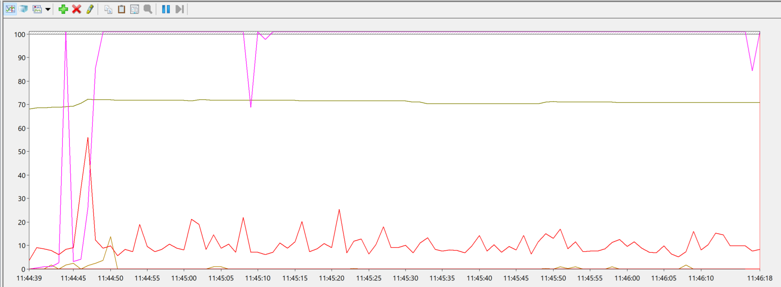 | 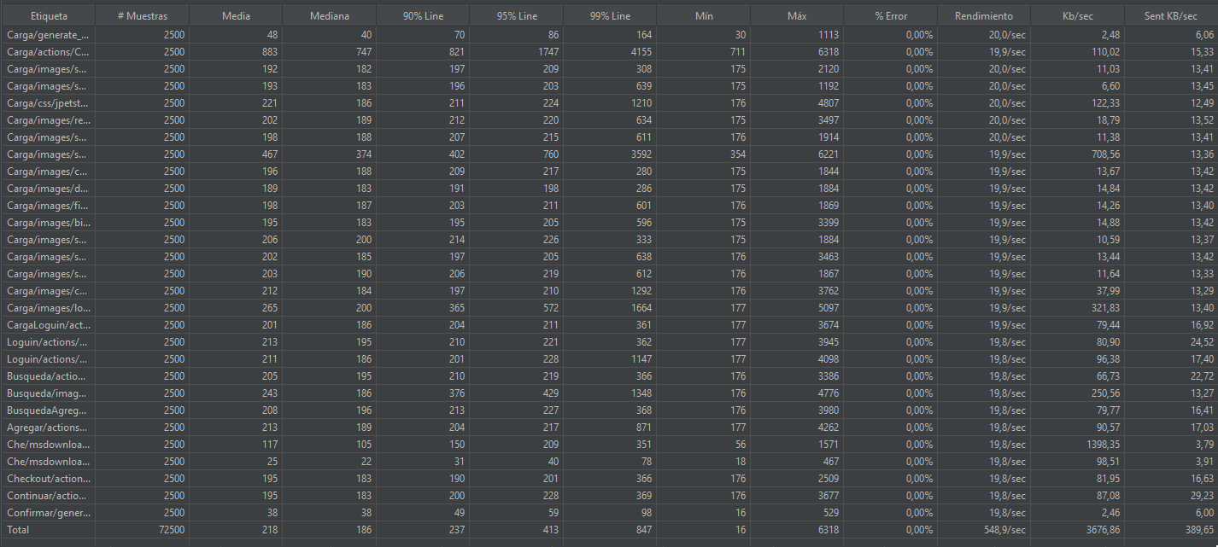 | Se cumplen los criterios de aceptacion
Carga Login Compra | 3000 | x1 | 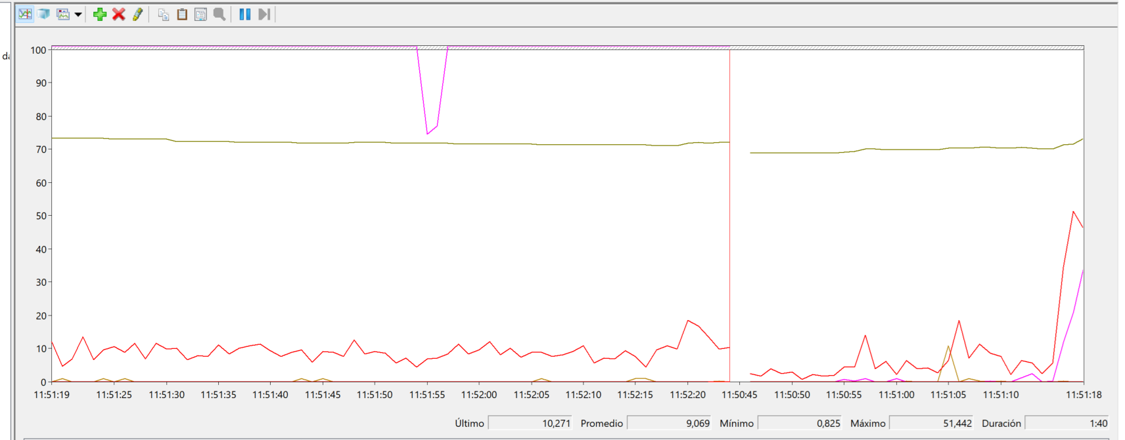 | 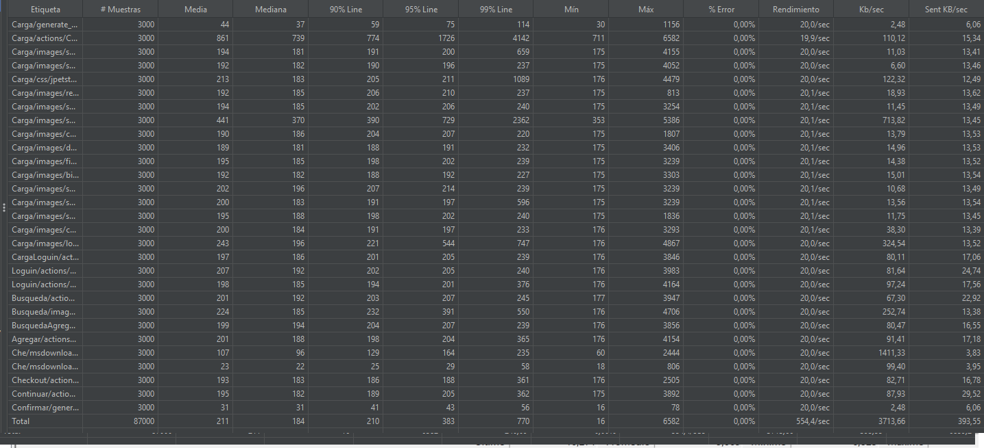 | Se cumplen los criterios de aceptacion
Carga Login Compra | 3500 | x1 | 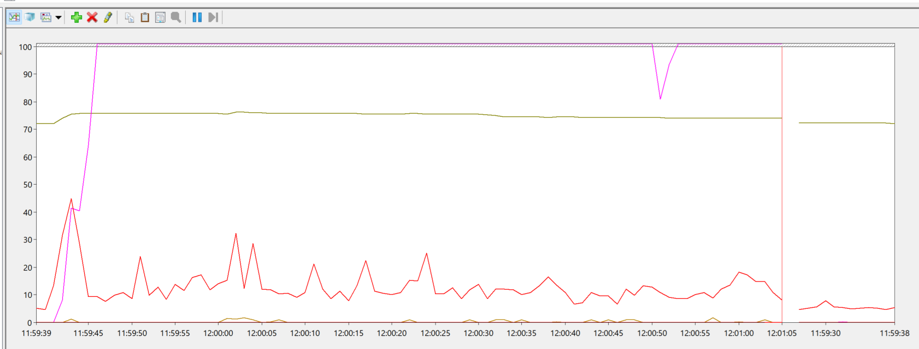 | 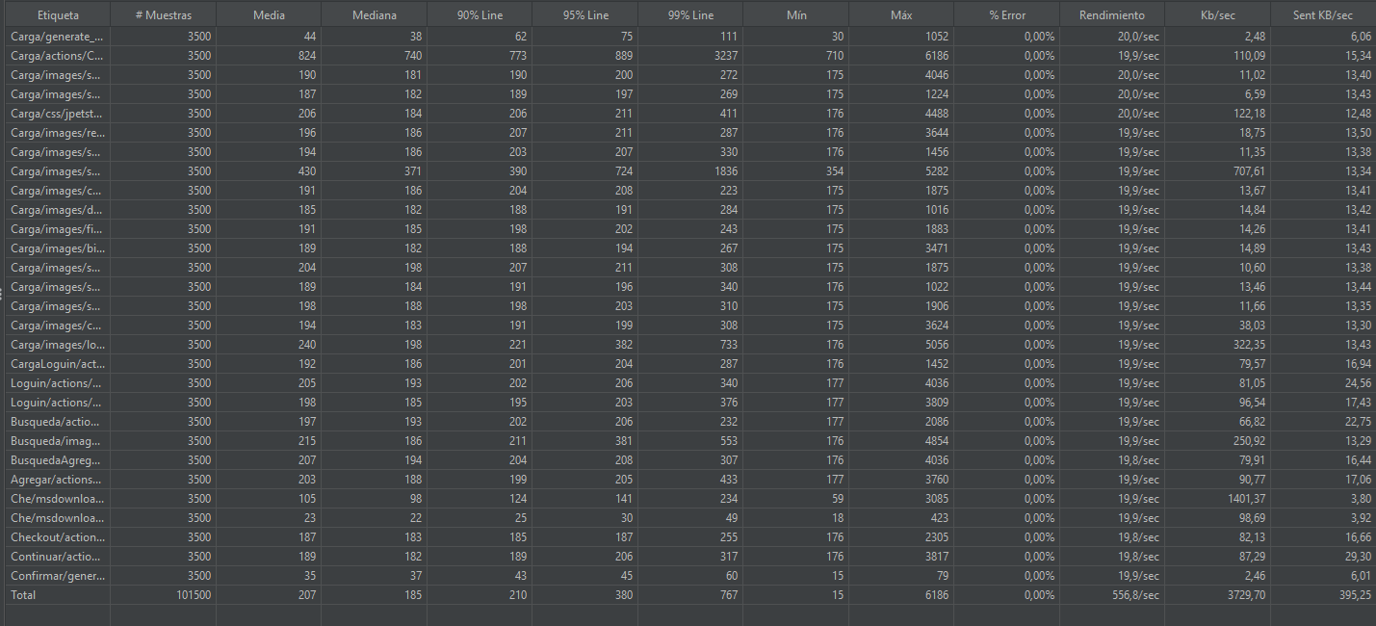 | Se cumplen los criterios de aceptacion
Carga Login Compra | 4000 | x1 | 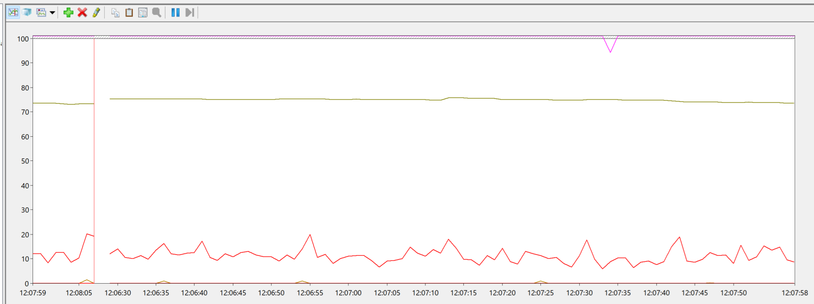 | 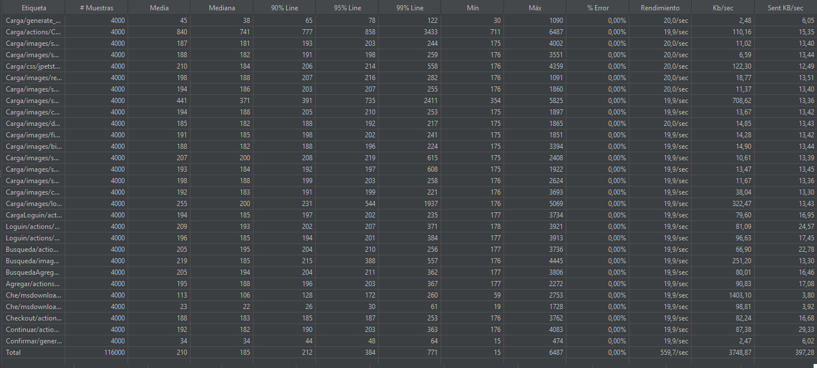 | Se cumplen los criterios de aceptacion
Carga Login Compra | 4500 | x1 | 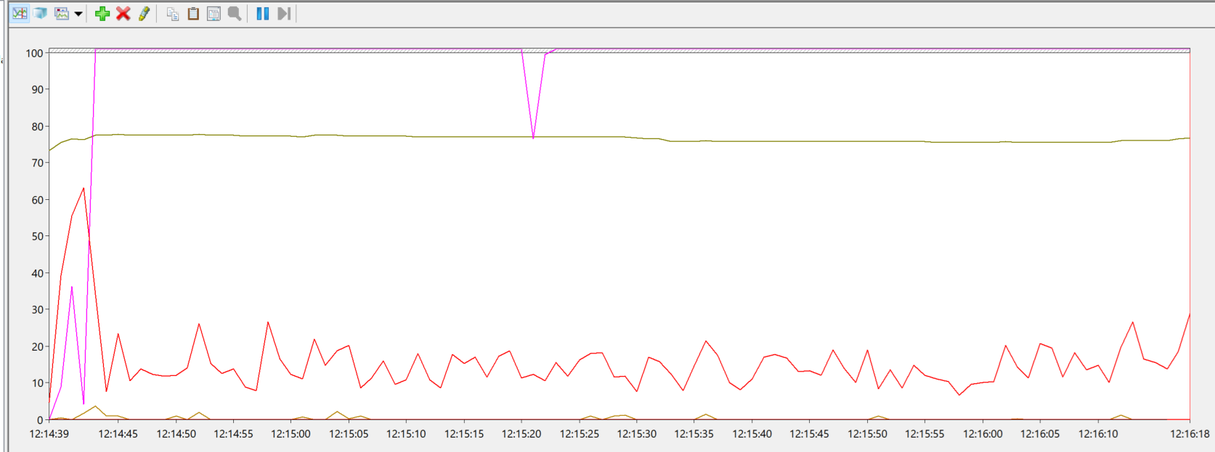 | 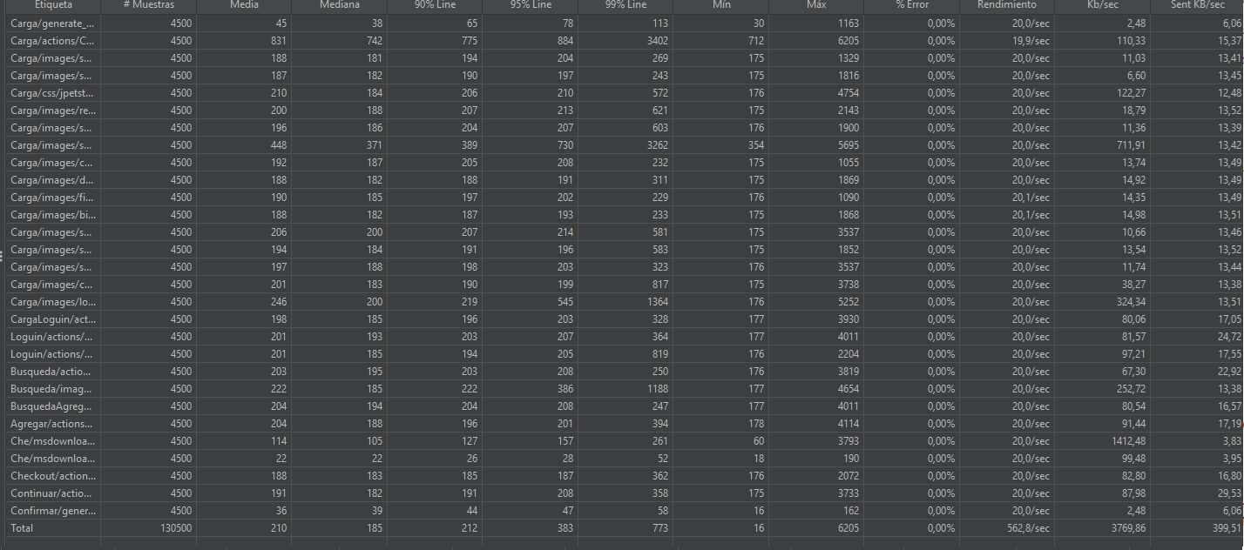 | Se cumplen los criterios de aceptacion
Carga Login Compra | 5000 | x1 | 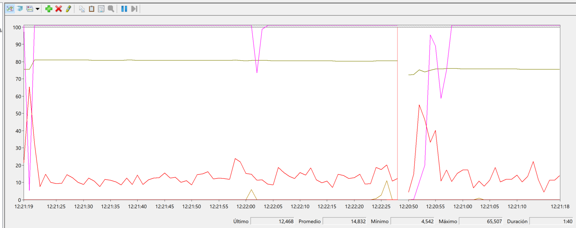 | 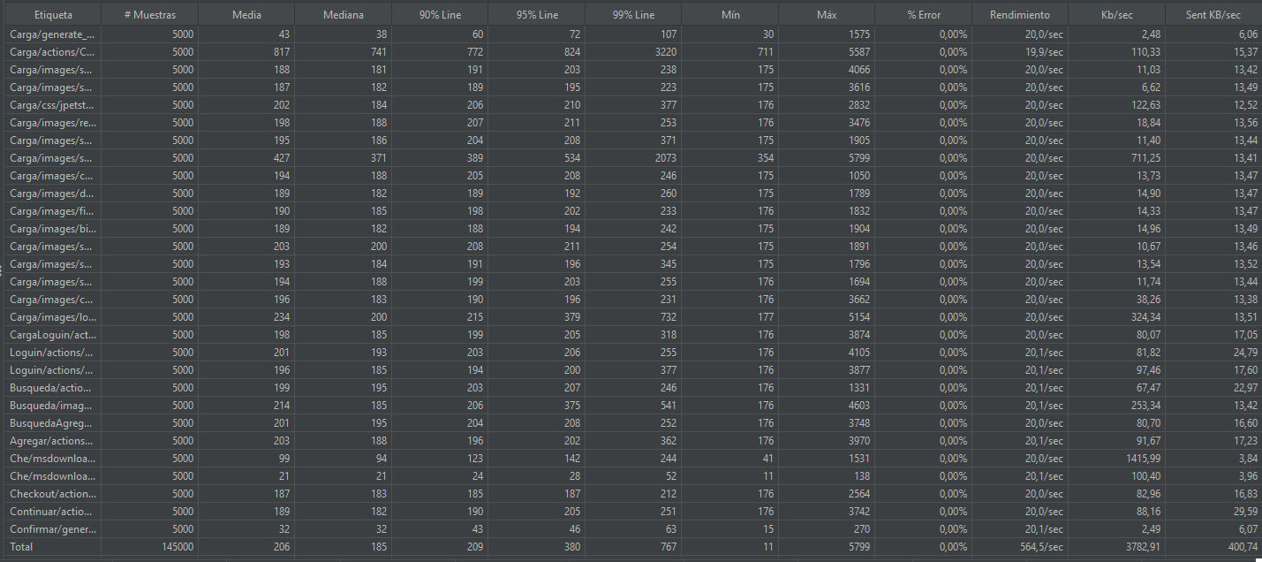 | Se cumplen los criterios de aceptacion

